classeur 1
fiche N° | TT412 | filet de veau en tagine, gratin bayaldi pommes maxim's |  |  |  |  |  |  |  | COUVERTS |  | 20

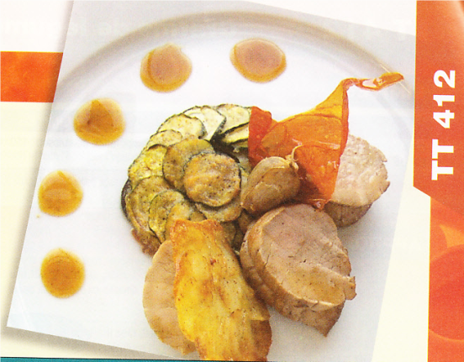
DESCRIPTION DU PRODUIT FINI: |  |  |  | Présentation:
filet de veau rôti, accumpagné d'un jus brun aux épices d'un gratin de légumes et de pommes maxim's

jus de veau épicé
1) concasser et colorer les os au four.
2) ajouter la garniture aromatique et suer.
3) ajouter le miel, faire caraméliser et déglacer au vinaigre de xérès. ajouter le concentré de tomate, réduire à sec.
4) mouiller à l'eau, ajouter les épices et laisser mijoter.
5) passer au chinois, rectifier (fini 1,5L)
filet de veau rôti
1) parer, ficeler les mignons de veau.
2) assaisonner, colorer et cuire au four à la commande. (T° à coeur 62-66°C)
3) détailler en 3 médaillons/convive, dresser
gratin de légumes en bayaldi
1) détailler les légumes en tranches de 3 à 4mm d'épaisseur,
2) sauter séparément, éponger, assaisonnner. dresser en cercle Ø 8 à 10 en alternant les couches. parsemer de parmesan.
3) couvrir de papier sulfu, et cuire au four à 150°C 30' environ.
4) lustrer à l'huile de basilic 5' avant la fin de cuisson.
huile de basilic
1) équeuter le basilic,
2) mixer au blender avec ail dégermée et huile d'olive.
pommes maxim's
1) préliminaire
2) parer en cyclindre avec un emporte pièce
3) disposer en rosace sur papier film, recouvrir de film, coller au micro-onde.
4) sauter au beurre clarifié à la commande
dressage
disposer le gratin au centre de l'assiette, verser un cordon de jus autour, ajouter les 3 médaillons de veau, décorer avec la pomme maxim's
 |  |  |  |  | Phases essentielles |  |  |  |  | Valeur
progression |  |  | nature | unité | jus de veau | filet de veau | huile de basilic | gratin | pommes maxim's | total | puht | ptht
 |  |  | poissons |  |  |  |  |  |  | - |  | -
 |  |  |  |  |  |  |  |  |  | - |  | -
 |  |  |  |  |  |  |  |  |  | - |  | -
 |  |  |  |  |  |  |  |  |  | - |  | -
 |  |  |  |  |  |  |  |  |  | - |  | -
 |  |  | viandes |  |  |  |  |  |  | - |  | -
 |  |  | os et parure de veau | kg | 2.5 |  |  |  |  | 2.50 |  | -
 |  |  | filet mignon de veau | kg |  | 3.5 |  |  |  | 3.50 |  | -
 |  |  |  |  |  |  |  |  |  | - |  | -
 |  |  |  |  |  |  |  |  |  | - |  | -
 |  |  | B.O.F. |  |  |  |  |  |  | - |  | -
 |  |  | beurre | kg |  | 0.05 |  |  | 0.25 | 0.30 |  | -
 |  |  | parmesan | kg |  |  |  | 0.1 |  | 0.10 |  | -
 |  |  |  |  |  |  |  |  |  | - |  | -
 |  |  |  |  |  |  |  |  |  | - |  | -
 |  |  |  |  |  |  |  |  |  | - |  | -
 |  |  | fruits & légumes |  |  |  |  |  |  | - |  | -
 |  |  | ail | kg | 0.05 |  | 0.01 |  |  | 0.06 |  | -
 |  |  | aubergines | kg |  |  |  | 0.4 |  | 0.40 |  | -
 |  |  | basilic | bte |  |  |  | 1 |  | 1.00 |  | -
 |  |  | courgettes | kg |  |  |  | 0.6 |  | 0.60 |  | -
 |  |  | oignons | kg | 0.3 |  |  | 0.5 |  | 0.80 |  | -
 |  |  | bf 15 | kg |  |  |  |  | 1.5 | 1.50 |  | -
 |  |  | tomate | kg |  |  |  | 2 |  | 2.00 |  | -
 |  |  |  |  |  |  |  |  |  | - |  | -
 |  |  |  |  |  |  |  |  |  | - |  | -
 |  |  |  |  |  |  |  |  |  | - |  | -
 |  |  | Économat |  |  |  |  |  |  | - |  | -
 |  |  | épices à couscous | kg | pm |  |  |  |  | - |  | -
 |  |  | miel | kg | 0.15 |  |  |  |  | 0.15 |  | -
 |  |  | huile d'olive | L | 0.1 | 0.1 | 0.3 | 0.2 |  | 0.70 |  | -
 |  |  | tomate concentré | kg | 0.4 |  |  |  |  | 0.40 |  | -
 |  |  | vinaigre de xérès | L | 1 |  |  |  |  | 1.00 |  | -
 |  |  |  |  |  |  |  |  |  | - |  | -
 |  |  |  |  |  |  |  |  |  | - |  | -
 |  |  | Cave |  |  |  |  |  |  | - |  | -
 |  |  |  |  |  |  |  |  |  | - |  | -
 |  |  |  |  |  |  |  |  |  | - |  | -
 |  |  |  |  |  |  |  |  |  | - |  | -
 |  |  |  |  |  |  |  |  |  | - |  | -
 |  |  |  |  |  |  |  |  |  | - |  | -
 |  |  |  |  | Total denrées
 |  |  |  |  | Assaisonnement |  |  |  |  | 2%
 |  |  |  |  | Cout portion

